Sheet1
用例 ID | 测试项目 | 测试场景 | 输入/操作 | 预期结果 | 测试结论 | 图片
TC-01 | 数据采集 | 正常查询 | 输入有效代码（如“600519”） | 界面正确加载图表及 8 个核心指标卡片 | 通过 | 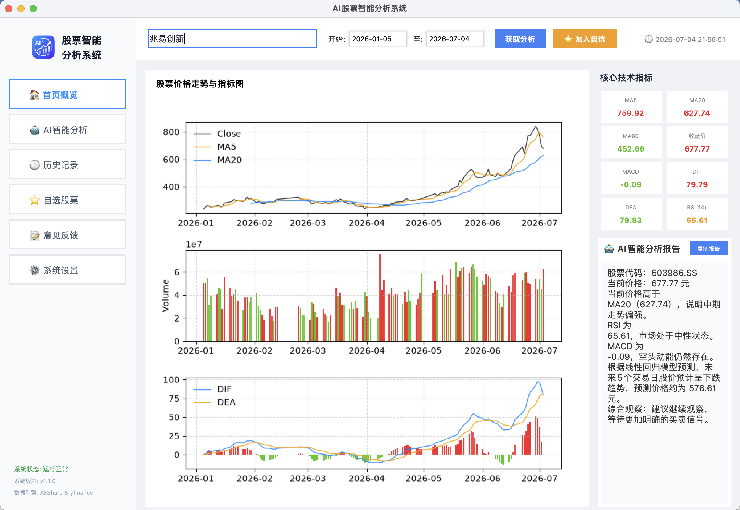
TC-02 | 异常捕获 | 无效代码查询 | 输入不存在的股票代码 | 系统弹出警告对话框，不崩溃 | 通过
TC-03 | 异常捕获 | 网络超时/失败 | 模拟 API 请求中断 | try-except 捕获异常，界面提示“分析失败” | 通过
TC-04 | UI 交互 | 侧边栏菜单切换 | 点击不同菜单项 | 视图平滑切换，选中项高亮（蓝色加粗） | 通过
TC-05 | UI 渲染 | 图片加载测试 | 侧边栏/设置页图片显示 | 图片资源被正确加载且无溢出 | 通过
TC-06 | 系统架构 | 占位模块路由 | 点击“系统设置” | 跳转至 PlaceholderView，界面布局居中 | 通过 | 
TC-07

